Sheet1
# | 调查内容 | 内容 | 掌握程度 |  |  | 问题 | 回答
 |  |  | 了解 | 熟练 | 精通
1 | 数学基础 | 微积分 |  | √ |  | 请写出函数导数的极限表达式
2 |  |  |  | √ |  | 请写出卷积积分公式，并说明其意义； | 意义不清楚
3 |  | 线程代数 | √ |  |  | 请说出特征值分解与奇异值分解的区别 | 不知道
4 |  | 概率与数理统计 |  | √ |  | 请问写出全概率公式与贝叶斯概率计算公式； | P(B)=P(A1)P(B|A1)+P(A2)P(B|A2)…...
5 | Python编程 | Python语法 |  | √ |  | 假设实现了一个模块main.py，请问python main.py与python -m main的执行区别； | 不加-m是执行文件，而加-m执行的试一个模块
6 |  | Python网络编程 | √ |  |  | 请写出HTTP协议头的格式； | 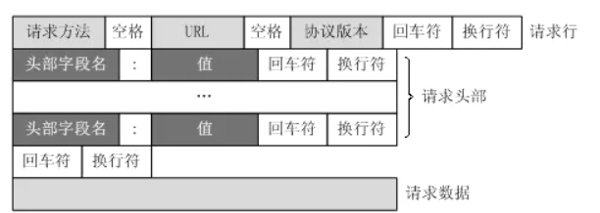
7 |  |  |  |  |  | 请写出使用openssl生成ssl证书签名的命令语句； | 不会
8 |  | 文本分析 |  |  |  | 请写出在文本中搜索"086.123456"使用的正则表达式； | 不会
9 |  | 系统编程 |  | √ |  | 请写出判定一个文件是否存在的python语句； | import os os.path.exists('path/to/file')
10 |  | 开发模块 |  | √ |  | 请写出您使用过的除系统模块以外的Python模块； | beautifulsuop; requsets; numpy; pandas; sklearn; pytorch…...
11 | 机器学习 | 线性回归 |  | √ |  | 请说明岭回归解决了线性回归中的什么问题； | 防止过拟合，增加L1 norm，增加bias但是降低了variance
12 |  | 逻辑回归 |  | √ |  | 请写出交叉熵损失函数，请问能推导出这个损失函数的来源吗？ | 来源是最大对数似然
13 |  | 决策树 | √ |  |  | 请说明用来决策树来挑选重要特征的理论依据是什么？ | 信息熵
14 |  | 集成算法 | √ |  |  | 请写出常见的集成方式； | 不会
15 |  | 规则关联 |  |  |  | 请写出计算频繁项集的公式 | 不会
16 | 深度学习 | 梯度下降 |  | √ |  | 请问梯度下降中最重要的两个量是什么？请输出数学依据； | 学习率和
17 |  | 卷积神经网络 |  | √ |  | 请问卷积的图像意义是什么？ | 提取图像特征
18 |  |  |  | √ |  | 说出至少3中您了解的卷积神经网络. | AlexNet, NiN, VGG, GoogleNet

